체크리스트
[SSAFY] AI 코어 프로젝트 2회차 — 셀프 · 상호 체크리스트
점검 유형 | 셀프, 상호 |  |  | 결과 기입 기준 · 통과: 직접 실행해 기대한 결과를 확인함 (증명이 필요한 항목은 증빙 첨부) · 실패: 실행했으나 기대와 다름 → 비고에 사유와 조치 · 미확인: 실행하지 못함 → 비고에 사유 · 해당없음: 선택하지 않은 심화 항목, 해당하지 않는 도메인 항목 ※ 확인하지 않은 것을 통과로 적지 않습니다.
앱 작성자 | 김가빈
점검자 | 김가빈, 김시연
점검 일시 | 2026-10-23
연한 노란 칸만 입력합니다. 결과(G열)는 목록에서 고릅니다 — 통과 · 실패 · 미확인 · 해당없음
영역 | 번호 | 요구사항 | 확인 항목 | 확인 방법 | 결과 | 증빙 (캡처 · 파일명) | 비고 (실패 · 미확인 사유)
데이터와 색인 | 1 | F2001 | 로드한 항목 수와 색인된 청크 수가 일치하고, 항목 1건의 색인 텍스트에 의도한 속성이 모두 들어 있다 | 로드 건수와 컬렉션 건수를 출력해 비교하고, 항목 1건의 색인 텍스트 확인 | 통과 | 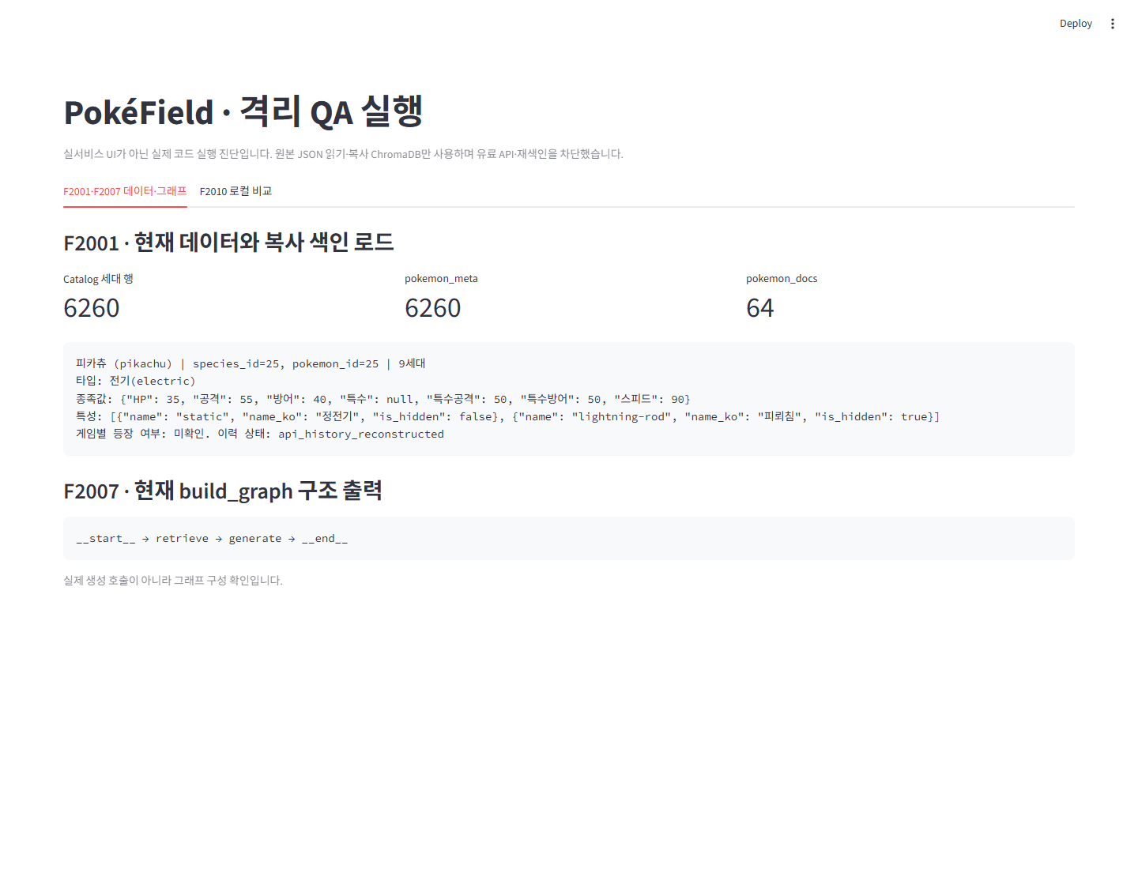 | 2026-10-23. IMG-01의 실제 격리 QA 진단으로 현재 로드·그래프 확인. 생성 호출 없음. 실서비스 UI와 구분.
 | 2 | F2002 | 색인 작업을 두 번 실행해도 청크 수가 늘지 않는다 | 스크립트를 두 번 실행하고 전후 청크 수 비교 | 통과 | 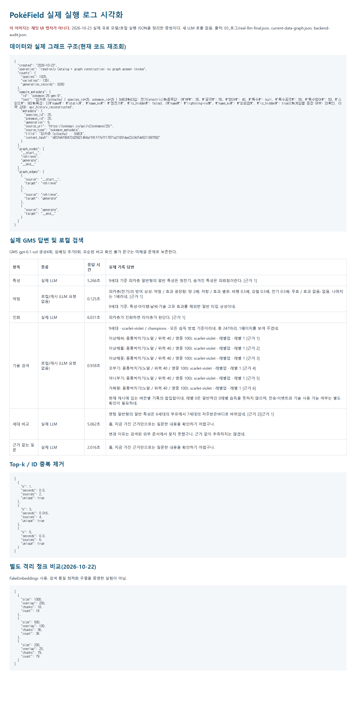 | 2026-10-23 재점검. 최신 격리 FakeEmbeddings 중복 색인 회귀 통과. 기존 복사 DB 2회 changed=0 이력과 구분. IMG-03은 앱 화면이 아닌 기존 로그 시각화.
문서 수집과 색인 | 3 | F2003 · F2004 | 검색어 추출(프롬프트 1)이 뽑은 검색어 목록이 확인되고, 후보 선별(프롬프트 2)에 따라 색인된 문서와 버려진 문서가 구분된다 | 질문 1개를 실행하고 검색어 목록과 선별 결과를 나란히 출력 | 통과 |  | 2026-10-23 재점검. 기존 저장 Wiki 응답·모델 JSON 재생: 검색어3개/후보8개 중61168 선택. 신규 실제 API 아님. IMG-03은 앱 화면이 아닌 기존 로그 시각화.
 | 4 | F2004 · NF2002 | 같은 질문을 다시 물었을 때 수집이 다시 일어나지 않는다 | 같은 질문을 두 번 실행해 수집 로그와 처리 시간 비교 | 통과 |  | 2026-10-23 재점검. 기존 반복 수집 신규 HTTP/임베딩0·변경0. 최신 캐시 회귀 통과. 운영 재수집 미실행. IMG-03은 앱 화면이 아닌 기존 로그 시각화.
 | 5 | F2005 | 청크 크기 또는 중복 길이를 설정에서 바꿔 색인하면 청크 수가 달라진다 | 설정값을 바꿔 재색인하고 청크 수 비교 | 통과 |  | 2026-10-23 재점검. 기존 동일 문서 1000/200→18,500/100→36,200/20→79. 격리 FakeEmbeddings. 이번 재색인 없음. IMG-03은 앱 화면이 아닌 기존 로그 시각화.
답변과 근거 | 6 | F2006 | 검색할 근거 수(Top-k)를 설정에서 바꾸면 같은 질문의 근거 목록이 달라진다 | Top-k 값을 바꿔 같은 질문을 실행하고 근거 목록 비교 | 통과 |  | 2026-10-23 재점검. 기존 k=1/3/5→필수 meta 포함2/4/6개. 최신 선택형 메타 병합·인용 회귀 통과. Cloud 미검증. IMG-03은 앱 화면이 아닌 기존 로그 시각화.
 | 7 | F2007 | LangGraph가 retrieve와 generate 두 노드로 구성되어 있다 | 그래프 구조 출력 또는 코드 캡처 | 통과 |  | 2026-10-23. IMG-01의 실제 격리 QA 진단으로 현재 로드·그래프 확인. 생성 호출 없음. 실서비스 UI와 구분.
 | 8 | F2008 | 답변 본문의 근거 번호와 화면의 근거 목록이 일치하고, 항목 메타데이터와 외부 문서가 구분되어 표시된다 | 답변을 생성해 번호와 목록을 대조 | 통과 | 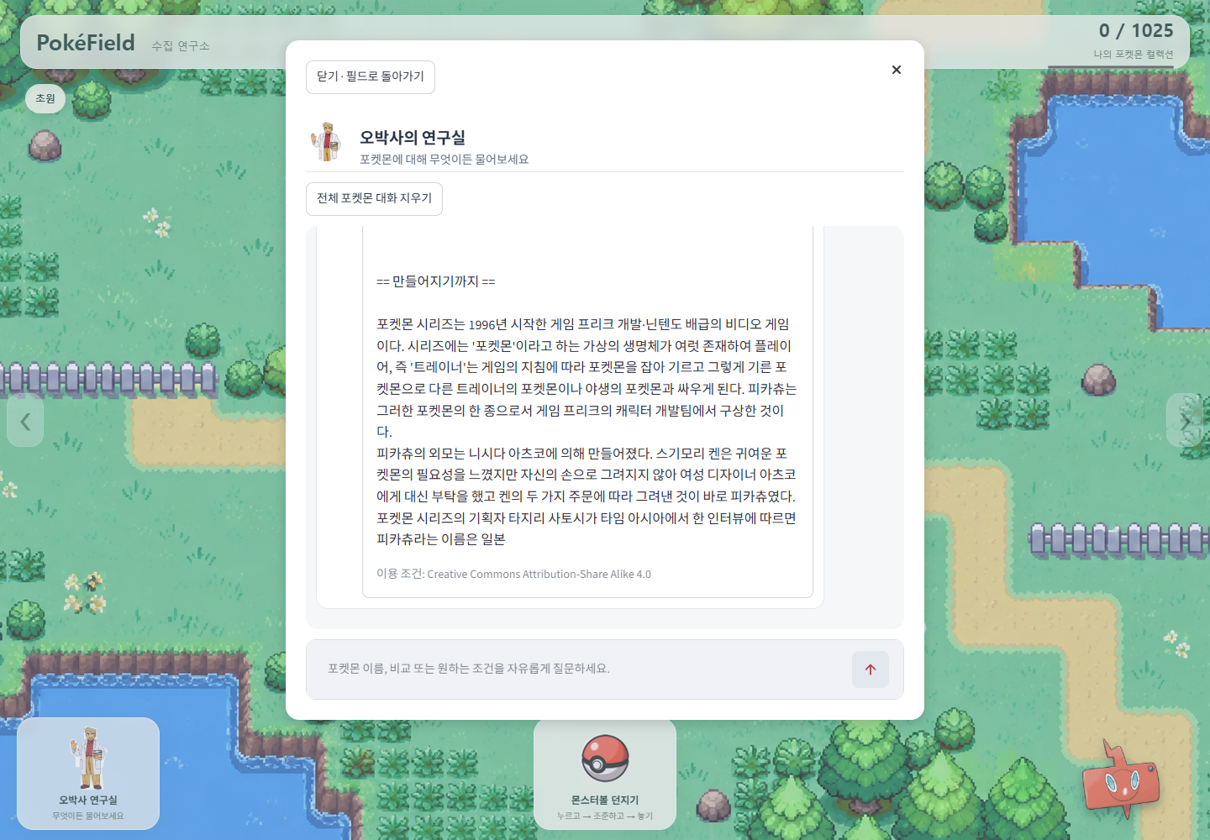 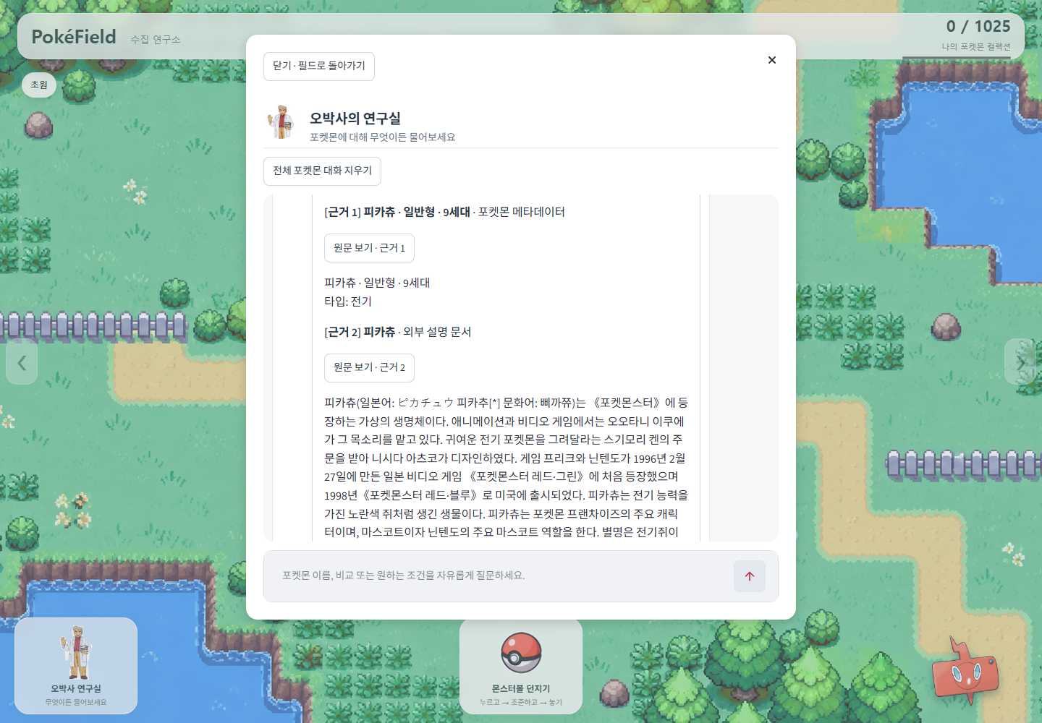 | 2026-10-23 재점검. 기존 FakeLLM UI 번호·유형·제목·링크와 실제 GMS 인용 로그. 최신 인용 검증 회귀 통과.
 | 9 | F2007 · F2008 | 문서에 없는 것을 물으면 추측하지 않고 확인되지 않는다고 답하며, 인용된 근거가 없으면 그 사실이 화면에 안내된다 | 색인에 없는 내용을 질문해 답변과 안내 확인 | 통과 | 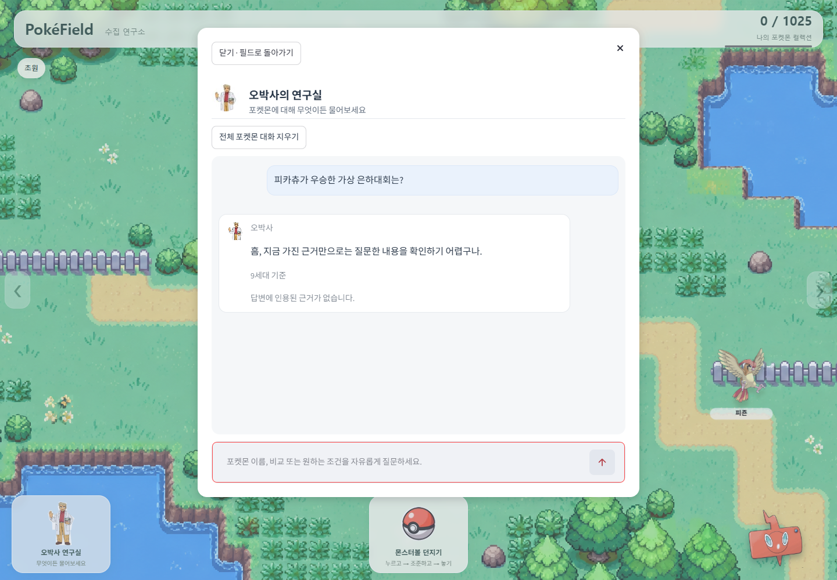 | 2026-10-23 재점검. 기존 실제 GMS 확인 불가 답변과 별도 FakeLLM 무인용 안내. 최신 근거 검증 회귀 통과.
서비스 기능과 화면 | 10 | F2009 | 항목을 바꿨을 때 이전 대화가 섞이지 않는다 | 항목 A에서 대화 후 항목 B로 바꿔 질문 | 통과 | 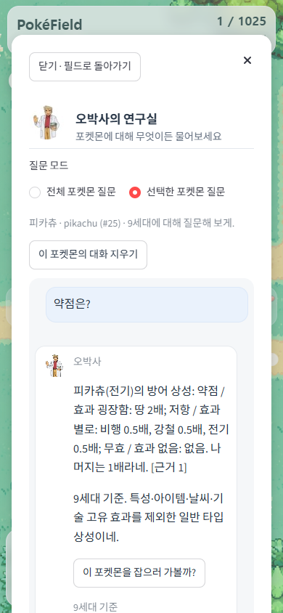 | 2026-10-23 재점검. 최신 전체/선택 대화·순서 회귀 통과. 기존 Chrome 전환·재진입 기록. 계정별 장기 보관 아님.
 | 11 | F2011 | 조건 기반 탐색 결과에 조건과 맞지 않는 항목이 섞이지 않는다 | 조건을 입력해 결과 항목을 하나씩 대조 | 통과 | 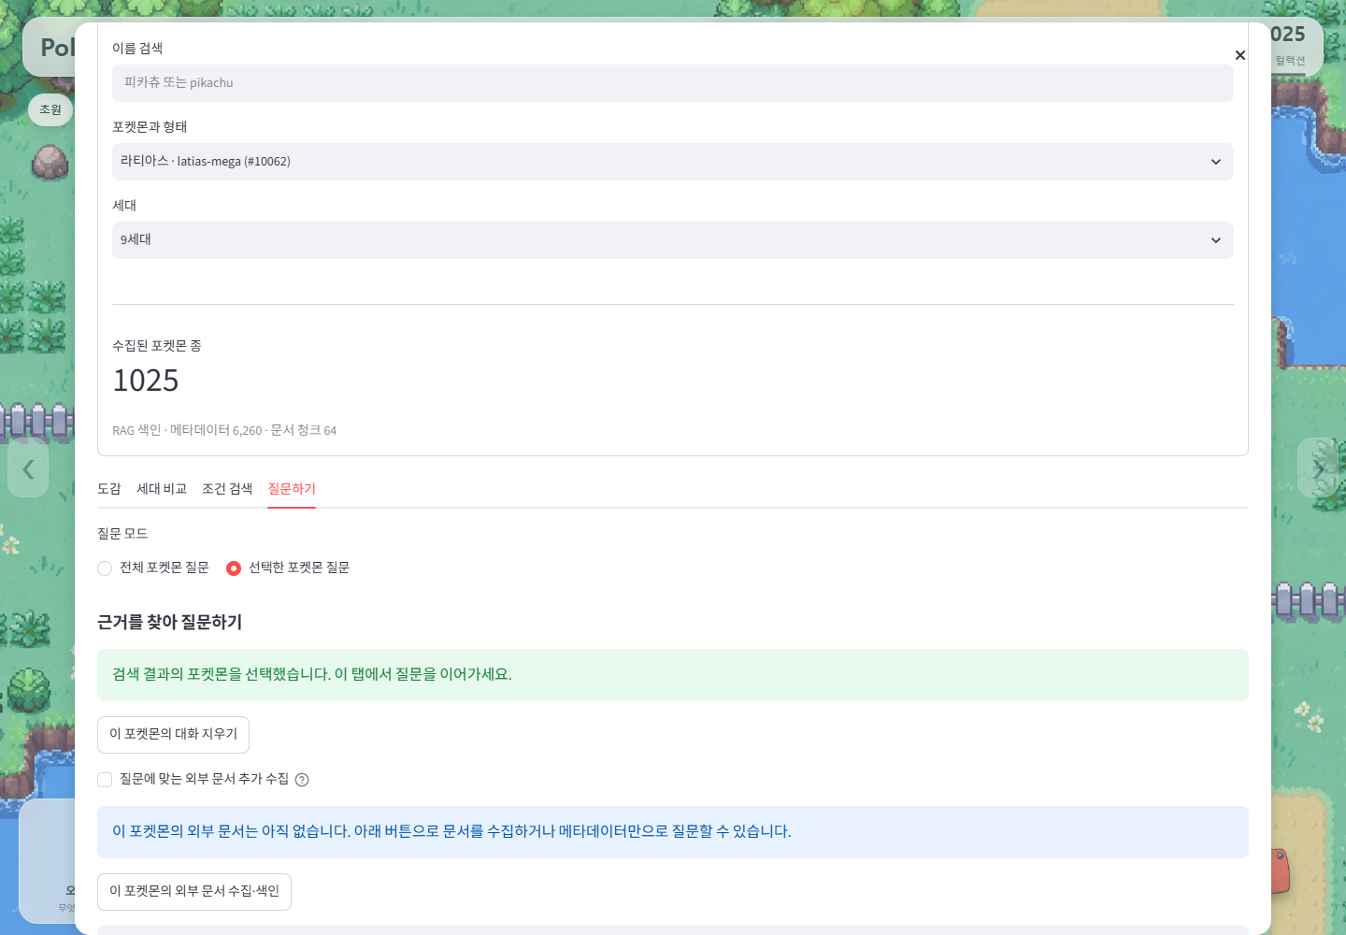 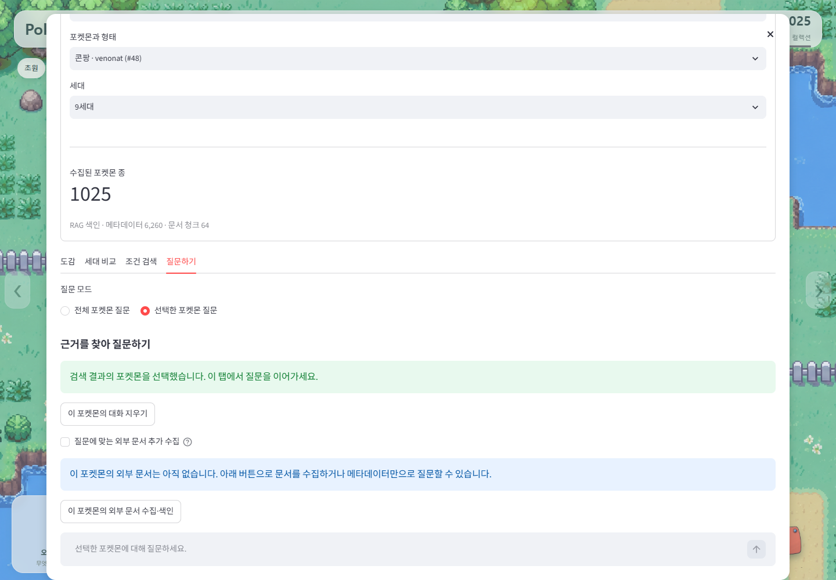 | 2026-10-23 재점검. 최신 타입·특성·수치·기술 필터 회귀 통과. 첫/추가 페이지 질문 연결은 기존 로컬 Chrome 이력.
 | 12 | F2010 | 도메인 특화 기능의 결과에도 근거가 함께 제시된다 | 특화 기능을 실행해 근거 표시 확인 | 통과 | 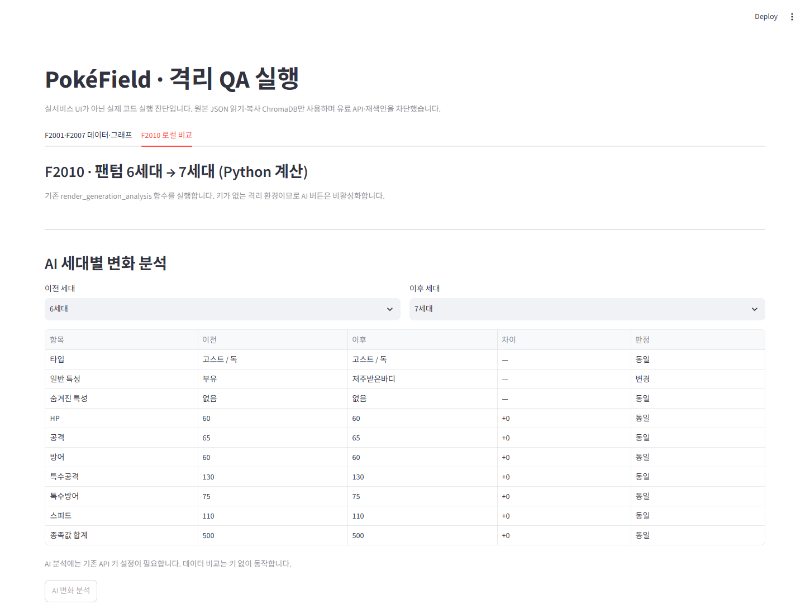 | 2026-10-23. IMG-02 실제 로컬 비교: 부유→저주받은바디. AI 버튼 비활성·새 GMS 없음. 기존 실제 GMS 인용은 원본 로그, 모순 문구 미해결.
 | 13 | F2012 | 처리 중 진행 상태가 표시되고, 색인이 없을 때와 API 키가 없을 때 각각 안내가 표시된다 | 첫 질문 실행 중 화면 확인, 색인 삭제 후 실행, 키를 비우고 실행 | 통과 | 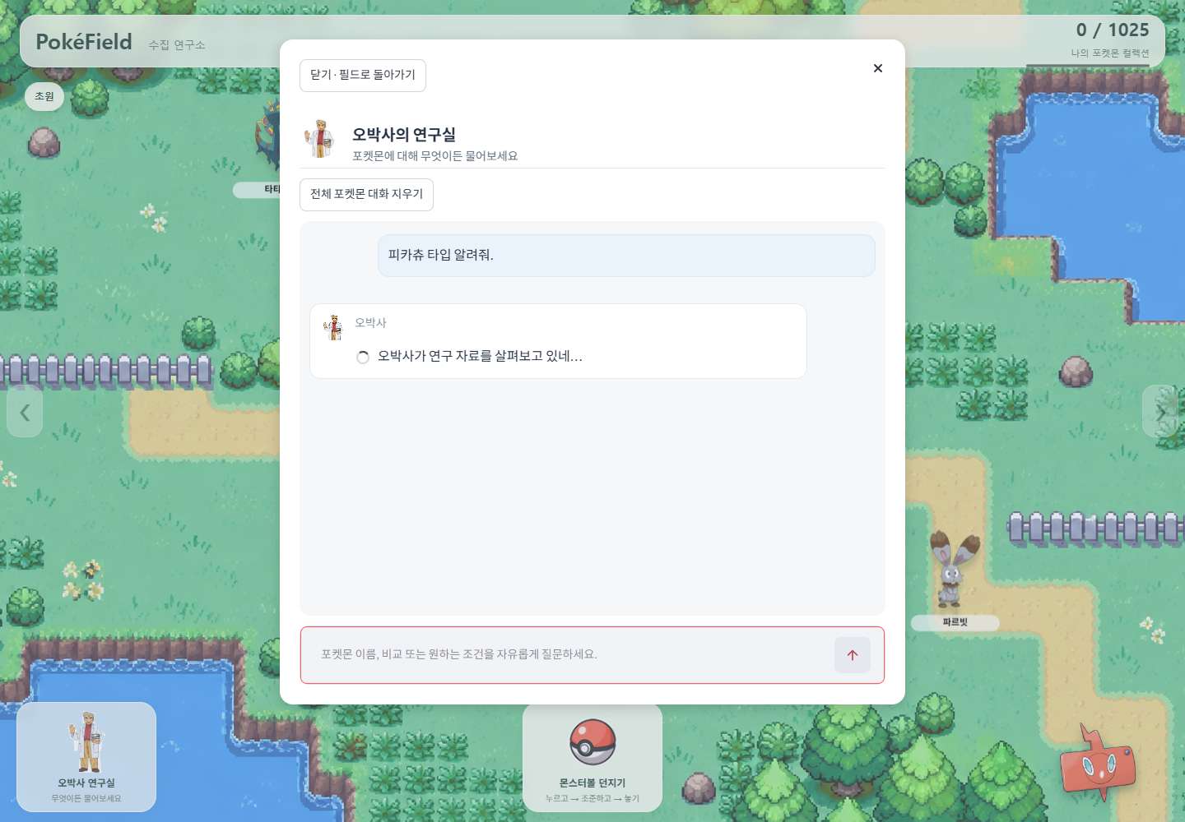 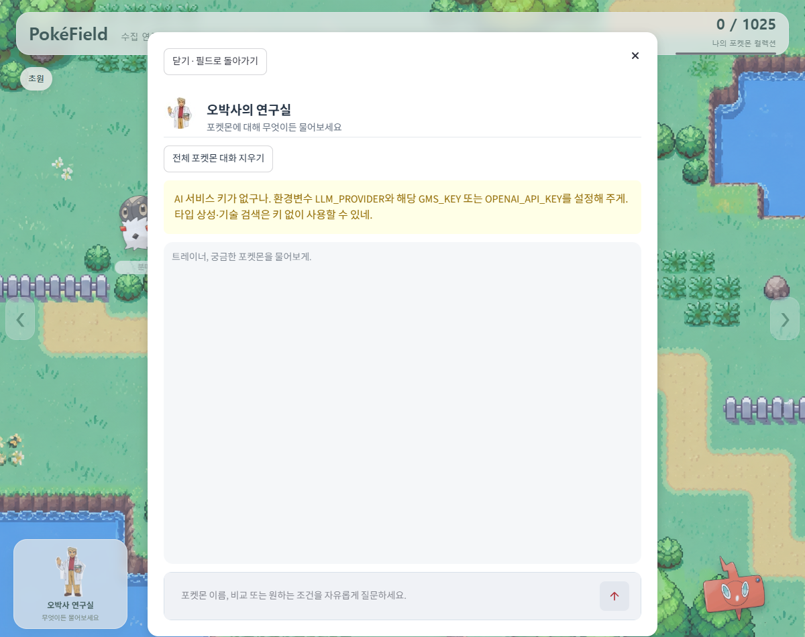 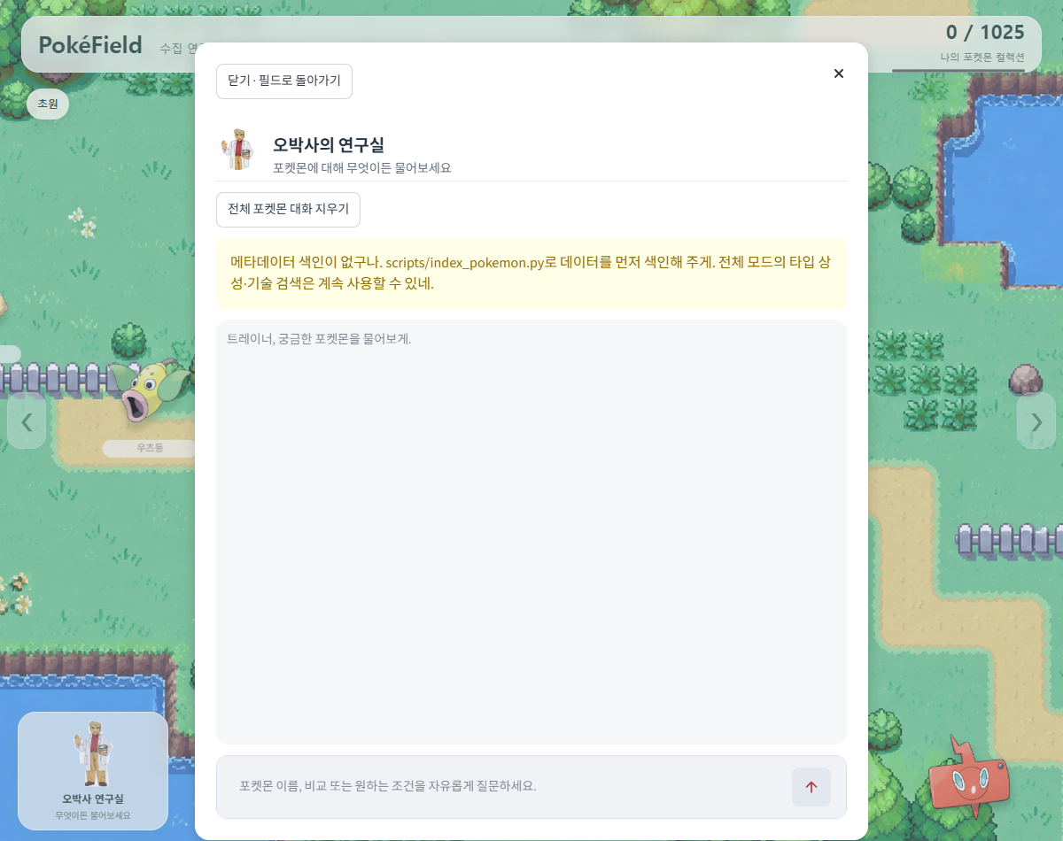 | 2026-10-23 재점검. 최신 진행/키·색인 안내 회귀와 기존 FakeLLM 스피너·격리 오류 UI. 실제 신규 수집 화면 미확보.
 | 14 | F2012 | (해당 도메인만) 건강 · 금융처럼 판단이 위험한 도메인이면 전문가 조언을 대신하지 않는다는 안내가 표시된다 | 답변 화면에서 면책 안내 확인 | 해당없음 | 해당 이미지 없음 | 2026-10-23 재점검. 포켓몬 게임 도메인. 건강·금융 등 판단 위험 도메인 항목 비해당.
심화 기능 (선택한 것만) | 15 | F2013 | 화면이 HTML · CSS · JavaScript로 동작하고 질문 · 답변 · 근거가 모두 표시된다 | 화면 실행 후 질문 · 답변 · 근거 표시 확인 | 해당없음 | 해당 이미지 없음 | 2026-10-23 재점검. 심화 F2013 미선택. 맵/도감 직접 UI만 부분 구현. 전체 프론트·서버 분리 완료 아님.
 | 16 | F2014 | 같은 질문에 유사도 검색과 MMR 검색을 각각 적용했을 때 근거 목록이 어떻게 달라지는지 확인된다 | 두 검색 방식의 근거 목록을 나란히 비교 | 해당없음 | 해당 이미지 없음 | 2026-10-23 재점검. 심화 F2014 미선택·MMR 미구현. 비교 결과 생성 안 함.
 | 17 | F2015 | 대표 질문 5개 이상(근거 없이 답하면 틀리기 쉬운 질문)을 RAG 없이 / 근거를 붙여 각각 답하게 해, 사실 정확성 · 근거 제시 여부 · 모르는 것을 모른다고 답하는지를 비교해 기록했다 | 비교 기록 확인 | 해당없음 | 해당 이미지 없음 | 2026-10-23 재점검. 심화 F2015 미선택·전후 5문항 비교 미구현. 기존 GMS4회는 대조 실험 아님.
 | 18 | F2015 | 비교 결과를 문서로 작성해 제출물에 포함했다 | 제출물 폴더 확인 | 해당없음 | 해당 이미지 없음 | 2026-10-23 재점검. 심화 F2015 미선택. 전후 비교 제출 문서 없음.
 | 19 | F2016 | 근거 목록에 출처의 종류가 구분되어 표시된다 | 근거 목록 화면 확인 | 해당없음 | 해당 이미지 없음 | 2026-10-23 재점검. 심화 F2016 미선택·미충족. pokemon_docs는 한국어 Wikipedia 한 출처. meta 유형과 구분.
비기능 요구사항 | 20 | NF2001 | 대표 질문의 전체 처리 시간이 사용에 지장이 없다 | 첫 질문과 두 번째 질문의 처리 시간을 나눠 측정 | 미확인 | 해당 이미지 없음 | 2026-10-23 재점검. 기존 실제 GMS2.016~6.031초. 사용자 사용성 합격·Cloud 처리시간·부하/p95 미검증. 새 유료 호출 없음.
 | 21 | NF2003 · NF2004 | 소스코드와 제출물에 API 키가 남아 있지 않고, 화면에 API 키 · 프롬프트 전문 · 오류 추적 정보가 노출되지 않는다 | 저장소 전체에서 키 문자열 검색(.env 제외 여부 확인), 오류 상황을 일부러 만들어 화면 확인 | 통과 |  | 2026-10-23 재점검. 현재 텍스트102개 실제 설정 키 일치0·최신 UI 비노출 AppTest 통과. 최종 제출 패키지 전수 검사는 별도.
 | 22 | NF2005 | 수집 · 색인 · 검색 · 생성 · UI가 모듈로 분리되어 있다 | 파일 구성 확인 | 통과 |  | 2026-10-23 재점검. 현재 수집/색인/검색/생성/UI 모듈과 retrieve→generate 구조 확인. 최신 격리163개 통과.
 | 23 | NF2006 | 외부 호출의 재시도 · 호출 간격과 출처가 요구하는 식별 정보(예: 위키백과 User-Agent 연락처)를 지켰다 | 호출 코드의 재시도 · 간격 · 헤더 확인 | 미확인 | 해당 이미지 없음 | 2026-10-23 재점검. WIKI_CONTACT 미설정. 최신 간격·재시도·헤더 모의 테스트 통과. 실제 운영 연락처 적용·송신 미실행.
 | 24 | NF2007 | 사용한 데이터와 문서의 출처 · 이용 조건을 기록했다 | README 확인 | 통과 | 해당 이미지 없음 | 2026-10-23 재점검. 위키15개·자산15개 출처/조건 기록 존재. 기록 여부 통과이며 실제 권리 확보·공개 배포 허락은 미확인.
제출 전 점검 | 25 | 필수 | 필수 기능 F2001 ~ F2012가 모두 동작하고, 선택한 심화 기능은 필수 기능의 결과와 비교되어 있다 | 위 항목의 결과 종합, 비교 기록 확인 | 미확인 | 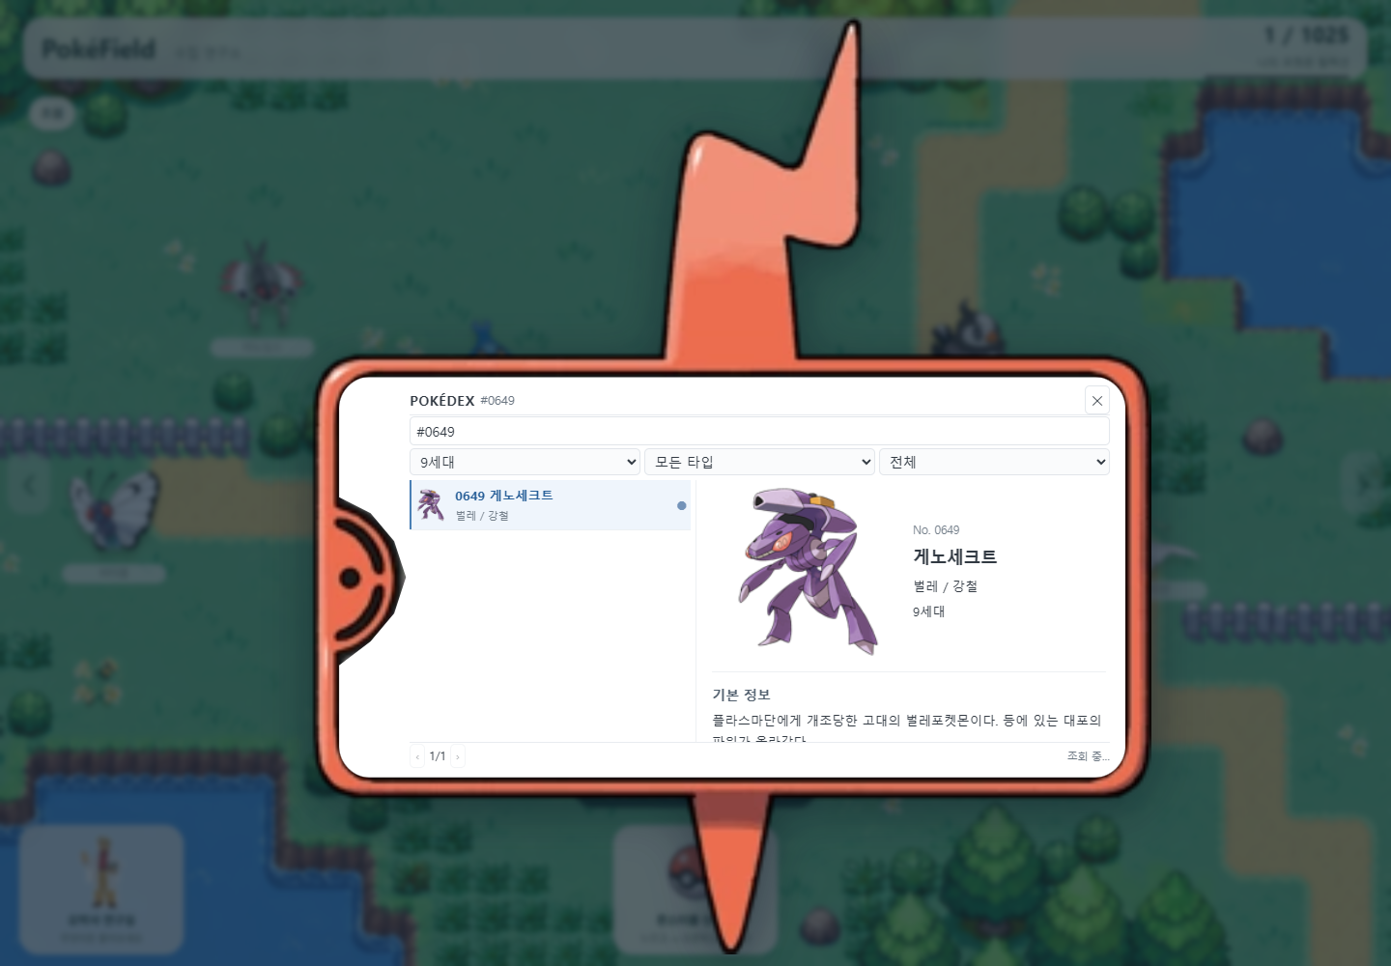 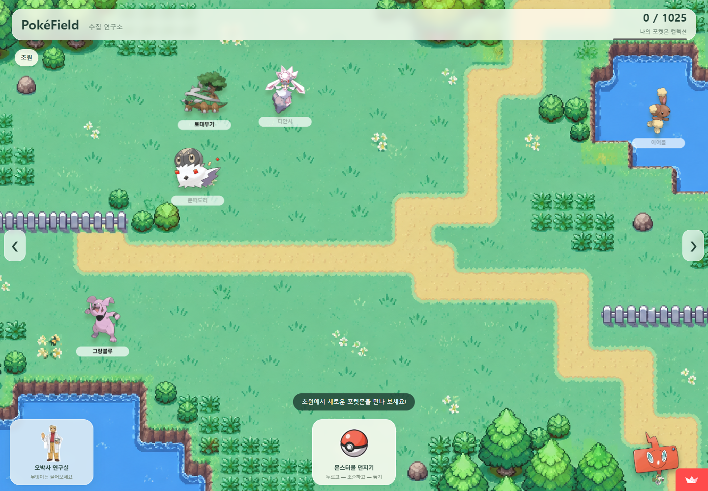 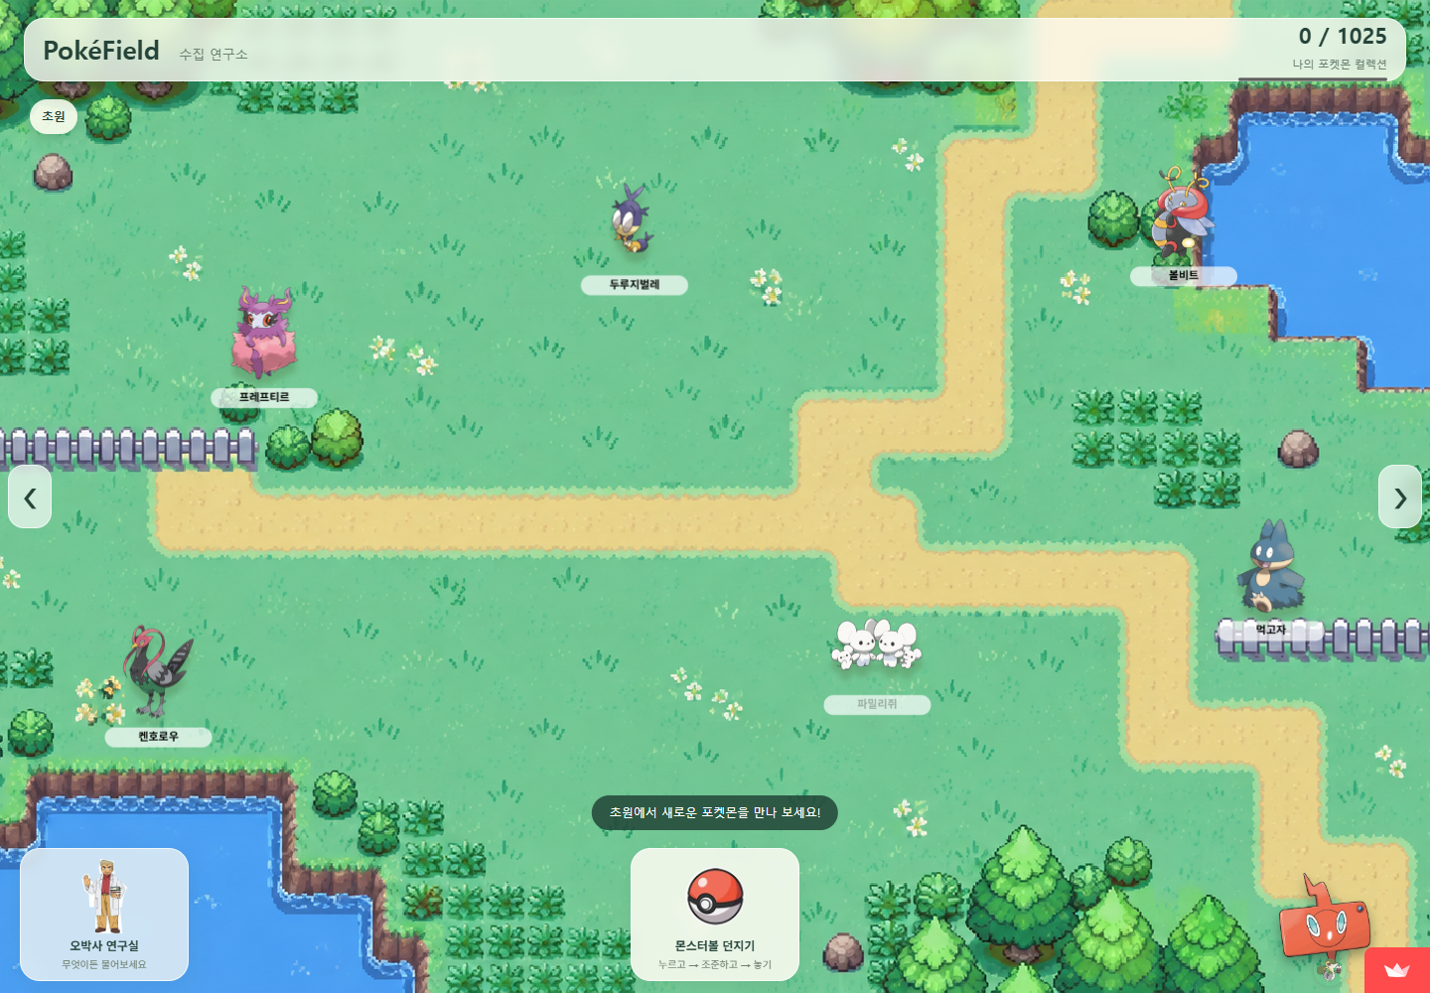 | 2026-10-23 재점검. 로컬163/163 통과. Cloud 새A/B0건·재접속만 확인. 실제 Cloud 포획 저장·Chroma/RAG 미검증. 심화 미선택.
 | 26 | 필수 | 증명을 위한 스크린샷 항목을 모두 첨부했다 | 증빙 칸과 첨부 파일 대조 | 실패 | 해당 이미지 없음 | 2026-10-23 재점검. 전체 첨부 미완료 확인: 실제 신규 Wiki 수집 진행/완료·실제 GMS 팬텀 비교 UI 없음. 기존 캡처로 대체 불가.
 | 27 | 필수 | 요구사항 정의서 · RAG 파이프라인 설계문서 · 소스코드 · README.md · 검증 결과(요구사항 대조표, 테스트 결과표, 셀프 · 상호 체크리스트)를 모두 포함했다 | 제출물 폴더 확인 | 실패 | 해당 이미지 없음 | 2026-10-23 재점검. 현재 정의서·설계·소스·README·셀프는 존재. 실제 다른 교육생의 상호 결과가 없고 빈 양식뿐이므로 전체 자료 미완료.

집계 | 통과 |  |  | 16 | 제출 전에 「실패」 · 「미확인」 · 「미기입」이 남아 있으면 비고에 사유가 적혀 있는지 확인합니다.
 | 실패 |  |  | 2
 | 미확인 |  |  | 3
 | 해당없음 |  |  | 6
 | 미기입 |  |  | 0
 | 전체 항목 |  |  | 27

상호 점검 피드백 — 상호 점검 때만 작성 (짧게 한두 문장)
잘한 것 하나 | 포켓몬 도감과 RAG 챗봇을 자연스럽게 연계하고, 답변의 근거와 출처를 함께 제공하여 신뢰성을 높인 점이 좋았습니다.
개선할 것 하나 | 외부 문서의 색인 범위를 확대하면 더 다양한 포켓몬에 대해 풍부하고 정확한 답변을 제공할 수 있을 것 같습니다.

